Worksheet
臨床工学技士 | 2016 | 医学概論 | 臨床工学に必要な医学的基礎 | 2016_ce_16_am001
 |  | 病気の治療について誤っているのはどれか。
 |  | 1 | 心理療法は向精神薬を用いる治療である。 | 正解
 |  | 2 | 理学療法は運動機能の回復を目的とする。
 |  | 3 | 化学療法は薬物治療の一つである。
 |  | 4 | 温熱療法はがん細胞の温度を上昇させて死滅させる方法である。
 |  | 5 | 言語聴覚療法はことばによるコミュニケーションに障害があるものを対象とする。
臨床工学技士 | 2016 | 医学概論 | 臨床工学に必要な医学的基礎 | 2016_ce_16_am002
 |  | 臨床工学技士が行うことができないのはどれか。
 |  | 1 | 人工心肺業務における留置カテーテルからの採血
 |  | 2 | 人工心肺装置の運転条件の変更
 |  | 3 | 除細動器の操作条件の設定
 |  | 4 | 人工呼吸業務における気管挿管 | 正解
 |  | 5 | 条件付きMRI対応ペースメーカの検査前確認
臨床工学技士 | 2016 | 医学概論 | 臨床工学に必要な医学的基礎 | 2016_ce_16_am003
 |  | 水溶性ビタミンはどれか。 a．ビタミンA b．ビタミンB6 c．ビタミンC d．ビタミンD e．ビタミンE
 |  | 1 | a、b
 |  | 2 | a、e
 |  | 3 | b、c | 正解
 |  | 4 | c、d
 |  | 5 | d、e
臨床工学技士 | 2016 | 医学概論 | 臨床工学に必要な医学的基礎 | 2016_ce_16_am004
 |  | 高齢者の薬物治療について誤っているのはどれか。
 |  | 1 | 薬物誘発性低血圧が生じやすい。
 |  | 2 | 肝での薬物代謝が低下している。
 |  | 3 | 脂溶性薬物の半減期が短縮する。 | 正解
 |  | 4 | 水溶性薬物の血中濃度が上昇する。
 |  | 5 | ベンゾジアゼピン系薬物への感受性が高い。
臨床工学技士 | 2016 | 医学概論 | 臨床工学に必要な医学的基礎 | 2016_ce_16_am005
 |  | 下腿浮腫の原因となるのはどれか。 a．胃潰瘍 b．肺 炎 c．深部静脈血栓症 d．ネフローゼ症候群 e．心不全
 |  | 1 | a、b、c
 |  | 2 | a、b、e
 |  | 3 | a、d、e
 |  | 4 | b、c、d
 |  | 5 | c、d、e | 正解
臨床工学技士 | 2016 | 医学概論 | 人体の構造及び機能 | 2016_ce_16_am006
 |  | 正しいのはどれか。
 |  | 1 | 嚥下するとき喉頭蓋は開く。
 |  | 2 | 右肺は2葉からなる。
 |  | 3 | 吸気時に横隔膜は弛緩する。
 |  | 4 | 胸膜は臓側胸膜と壁側胸膜からなる。 | 正解
 |  | 5 | 左主気管支は右主気管支に比べ、より体の長軸方向に分岐する。
臨床工学技士 | 2016 | 医学概論 | 人体の構造及び機能 | 2016_ce_16_am007
 |  | 心臓について誤っているのはどれか。
 |  | 1 | 洞房結節は右房に存在する。
 |  | 2 | 右冠動脈は腕頭動脈から分岐する。 | 正解
 |  | 3 | 三尖弁は右房と右室との間に存在する。
 |  | 4 | 乳頭筋は心室内に存在する。
 |  | 5 | 上行大動脈は主肺動脈の背側を走行する。
臨床工学技士 | 2016 | 医学概論 | 人体の構造及び機能 | 2016_ce_16_am008
 |  | バソプレシンが作用するのはネフロンのどの部位か。
 |  | 1 | 糸球体
 |  | 2 | 近位尿細管
 |  | 3 | ヘンレ係蹄
 |  | 4 | 遠位尿細管
 |  | 5 | 集合管 | 正解
臨床工学技士 | 2016 | 医学概論 | 人体の構造及び機能 | 2016_ce_16_am009
 |  | 高齢者に現れやすい走行の特徴はどれか。
 |  | 1 | 歩幅が大きくなる。
 |  | 2 | 後傾姿勢になる。
 |  | 3 | すり足走行になる。 | 正解
 |  | 4 | 上肢の振りが大きくなる。
 |  | 5 | 地面を蹴り出す力が強くなる。
臨床工学技士 | 2016 | 臨床医学総論 | 内科学概論 | 2016_ce_16_am010
 |  | チアノーゼについて誤っているのはどれか。
 |  | 1 | 皮膚や粘膜の色調は紫青色を呈する。
 |  | 2 | 口唇、耳朶、指爪が好発部位である。
 |  | 3 | 中心性と末梢性に分類される。
 |  | 4 | 動脈血酸素飽和度低下が原因となる。
 |  | 5 | 貧血によって増強する。 | 正解
臨床工学技士 | 2016 | 臨床医学総論 | 呼吸器系 | 2016_ce_16_am011
 |  | 慢性閉塞性肺疾患（COPD）の胸部X線画像所見で正しいのはどれか。 a．横隔膜の平低化 b．胸骨後腔の拡大 c．心陰影の拡大 d．肺血管陰影の増強 e．肺門リンパ節の腫大
 |  | 1 | a、b | 正解
 |  | 2 | a、e
 |  | 3 | b、c
 |  | 4 | c、d
 |  | 5 | d、e
臨床工学技士 | 2016 | 臨床医学総論 | 呼吸器系 | 2016_ce_16_am012
 |  | 急性肺血栓塞栓症について正しいのはどれか。
 |  | 1 | 日本では女性よりも男性に多い。
 |  | 2 | 深部動脈血栓が原因となる。
 |  | 3 | D‐ダイマーが低値を呈する。
 |  | 4 | 呼吸性アルカローシスを呈する。 | 正解
 |  | 5 | 胸部造影CTよりも換気シンチグラムが有用である。
臨床工学技士 | 2016 | 臨床医学総論 | 血液系 | 2016_ce_16_am013
 |  | チアノーゼを来す疾患はどれか。 a．僧帽弁狭窄症 b．拡張型心筋症 c．Fallot四徴症 d．Eisenmenger症候群 e．三尖弁閉鎖不全症
 |  | 1 | a、b
 |  | 2 | a、e
 |  | 3 | b、c
 |  | 4 | c、d | 正解
 |  | 5 | d、e
臨床工学技士 | 2016 | 臨床医学総論 | 内科学概論 | 2016_ce_16_am014
 |  | 低血糖の症状はどれか。 a．徐 脈 b．頭 痛 c．振 戦 d．顔面蒼白 e．皮膚乾燥
 |  | 1 | a、b、c
 |  | 2 | a、b、e
 |  | 3 | a、d、e
 |  | 4 | b、c、d | 正解
 |  | 5 | c、d、e
臨床工学技士 | 2016 | 臨床医学総論 | 感染症 | 2016_ce_16_am015
 |  | 病原微生物に関して正しいのはどれか。
 |  | 1 | 髄膜炎菌はグラム陽性球菌である。
 |  | 2 | 発疹チフスはウイルス感染によって発症する。
 |  | 3 | 成人T細胞性白血病は東日本に多い。
 |  | 4 | マイコプラズマは細胞壁をもたない。 | 正解
 |  | 5 | 腸炎ビブリオの潜伏期間は約120時間である。
臨床工学技士 | 2016 | 臨床医学総論 | 腎臓・泌尿器・生殖器系 | 2016_ce_16_am016
 |  | 急性腎不全に対して透析を開始しなければならないのはどれか。 a．BUN 100mg/dL b．血清HCO3‐ 12mEq/L c．血清クレアチニン 8mg/dL d．動脈血pH 7.35 e．血清K+ 5mEq/L
 |  | 1 | a、b、c | 正解
 |  | 2 | a、b、e
 |  | 3 | a、d、e
 |  | 4 | b、c、d
 |  | 5 | c、d、e
臨床工学技士 | 2016 | 臨床医学総論 | 腎臓・泌尿器・生殖器系 | 2016_ce_16_am017
 |  | 慢性腎不全の長期透析患者に認められる合併症はどれか。 a．悪性腫瘍 b．サルコイドーシス c．副甲状腺機能低下症 d．貧 血 e．腎囊胞
 |  | 1 | a、b、c
 |  | 2 | a、b、e
 |  | 3 | a、d、e | 正解
 |  | 4 | b、c、d
 |  | 5 | c、d、e
臨床工学技士 | 2016 | 臨床医学総論 | 消化器系 | 2016_ce_16_am018
 |  | ヘリコバクター・ピロリ菌と関連のある疾患はどれか。 a．食道癌 b．胃潰瘍 c．胃 癌 d．十二指腸潰瘍 e．潰瘍性大腸炎
 |  | 1 | a、b、c
 |  | 2 | a、b、e
 |  | 3 | a、d、e
 |  | 4 | b、c、d | 正解
 |  | 5 | c、d、e
臨床工学技士 | 2016 | 臨床医学総論 | 血液系 | 2016_ce_16_am019
 |  | 正しい組合せはどれか。 a．播種性血管内凝固（DIC） -- 二次線溶亢進 b．フォン・ヴィレブランド病 -- 出血時間延長 c．ワルファリン過剰投与 -- プロトロンビン時間（PT）延長 d．特発性血小板減少性紫斑病（ITP） -- 骨髄での血小板産生低下 e．血友病A -- 第V因子欠乏
 |  | 1 | a、b、c | 正解
 |  | 2 | a、b、e
 |  | 3 | a、d、e
 |  | 4 | b、c、d
 |  | 5 | c、d、e
臨床工学技士 | 2016 | 臨床医学総論 | 麻酔科学 | 2016_ce_16_am020
 |  | カプノメータが麻酔中のモニタとして役立つのはどれか。 a．不整脈 b．食道誤挿管 c．呼吸回路の外れ d．気管支喘息発作 e．麻酔ガス過剰濃度
 |  | 1 | a、b、c
 |  | 2 | a、b、e
 |  | 3 | a、d、e
 |  | 4 | b、c、d | 正解
 |  | 5 | c、d、e
臨床工学技士 | 2016 | 臨床医学総論 | 救急・集中治療医学 | 2016_ce_16_am021
 |  | 急性呼吸促迫症候群（ARDS）の診断に必要な情報はどれか。 a．Pao2 b．Paco2 c．中心静脈圧 d．吸入酸素分画（Fio2） e．胸部X線画像
 |  | 1 | a、b、c
 |  | 2 | a、b、e
 |  | 3 | a、d、e | 正解
 |  | 4 | b、c、d
 |  | 5 | c、d、e
臨床工学技士 | 2016 | 臨床医学総論 | 手術医学 | 2016_ce_16_am022
 |  | 主な感染経路が血液に由来するのはどれか。 a．A型肝炎ウイルス b．B型肝炎ウイルス c．C型肝炎ウイルス d．HIV e．インフルエンザウイルス
 |  | 1 | a、b、c
 |  | 2 | a、b、e
 |  | 3 | a、d、e
 |  | 4 | b、c、d | 正解
 |  | 5 | c、d、e
臨床工学技士 | 2016 | 臨床医学総論 | 手術医学 | 2016_ce_16_am023
 |  | 滅菌・消毒について正しい組合せはどれか。 a．消化器内視鏡 -- エタノール b．ディスポーザブル注射器 -- X線 c．芽胞形成菌 -- グルタールアルデヒド d．粘 膜 -- 塩化ベンザルコニウム e．超音波プローブ -- 高圧蒸気
 |  | 1 | a、b
 |  | 2 | a、e
 |  | 3 | b、c
 |  | 4 | c、d | 正解
 |  | 5 | d、e
臨床工学技士 | 2016 | 臨床医学総論 | 臨床生化学 | 2016_ce_16_am024
 |  | 正しいのはどれか。
 |  | 1 | 糖質1gあたりの熱量は約4kcalである。 | 正解
 |  | 2 | 糖質は分解されて二糖類として吸収される。
 |  | 3 | アミノ酸は酸素の供給がないと乳酸に変わる。
 |  | 4 | 安静座位で消費されるエネルギーを基礎代謝量という。
 |  | 5 | 基礎代謝量は成人男子で約1,000kcal/dayである。
臨床工学技士 | 2016 | 生体計測装置学 | 生体計測の基礎 | 2016_ce_16_am025
 |  | 誤差について正しいのはどれか。
 |  | 1 | 計測器の目盛りの読み間違いによって偶然誤差が生じる。
 |  | 2 | 計測器の校正を怠ると系統誤差が生じる。 | 正解
 |  | 3 | 量子力学的現象によって量子化誤差が生じる。
 |  | 4 | 過失誤差は測定者によらず一定である。
 |  | 5 | n回の測定値を平均すると理論的誤差は1/nとなる。
臨床工学技士 | 2016 | 生体計測装置学 | 生体計測の基礎 | 2016_ce_16_am026
 |  | 信号処理について正しい組合せはどれか。 a．周波数解析 -- フーリエ変換 b．SN比改善 -- 加算平均 c．信号平滑化 -- 微分演算 d．輪郭強調 -- 積分演算 e．面積計算 -- 移動平均
 |  | 1 | a、b | 正解
 |  | 2 | a、e
 |  | 3 | b、c
 |  | 4 | c、d
 |  | 5 | d、e
臨床工学技士 | 2016 | 生体計測装置学 | 生体電気・磁気計測 | 2016_ce_16_am027
 |  | 心電図誘導で右手、左手、左足の電位が、それぞれ-6mV、1mV、5mVであるとき、aVLの電位［mV］はどれか。
 |  | 1 | -9
 |  | 2 | -5
 |  | 3 | 1.5 | 正解
 |  | 4 | 5
 |  | 5 | 7.5
臨床工学技士 | 2016 | 生体計測装置学 | 生体電気・磁気計測 | 2016_ce_16_am028
 |  | 心電図テレメータについて誤っているのはどれか。 a．送信機のアンテナが長いほど送信効率がよい。 b．使用する専用周波数帯は各メーカ共通である。 c．混信対策としてゾーン配置が用いられる。 d．受信感度不足にはブースタが用いられる。 e．空中線電力は15mW以下である。
 |  | 1 | a、b
 |  | 2 | a、e | 正解
 |  | 3 | b、c
 |  | 4 | c、d
 |  | 5 | d、e
臨床工学技士 | 2016 | 生体計測装置学 | 生体の物理・化学現象の計測 | 2016_ce_16_am029
 |  | トランジットタイム型超音波血流計について正しいのはどれか。 a．ドプラ効果を利用する。 b．ゼロ点補正が不要である。 c．体表面からの計測ができない。 d．順・逆方向の伝播時間差を利用している。 e．赤血球からの散乱波を利用する。
 |  | 1 | a、b、c
 |  | 2 | a、b、e
 |  | 3 | a、d、e
 |  | 4 | b、c、d | 正解
 |  | 5 | c、d、e
臨床工学技士 | 2016 | 生体計測装置学 | 生体の物理・化学現象の計測 | 2016_ce_16_am030
 |  | スパイロメータで計測できないのはどれか。
 |  | 1 | 最大吸気量
 |  | 2 | 予備吸気量
 |  | 3 | 1回換気量
 |  | 4 | 肺活量
 |  | 5 | 残気量 | 正解
臨床工学技士 | 2016 | 生体計測装置学 | 画像診断法 | 2016_ce_16_am031
 |  | X線CT検査と比較して超音波検査の利点で正しいのはどれか。 a．画質がよい。 b．視野が広い。 c．肺内病変の評価に向いている。 d．実時間画像が得られる。 e．携帯性に優れている。
 |  | 1 | a、b
 |  | 2 | a、e
 |  | 3 | b、c
 |  | 4 | c、d
 |  | 5 | d、e | 正解
臨床工学技士 | 2016 | 生体計測装置学 | 画像診断法 | 2016_ce_16_am032
 |  | 臨床用MRIについて正しいのはどれか。 a．軟部組織の画像化に適している。 b．炭素原子の空間分布を画像化する。 c．水分の少ない組織の撮影に適している。 d．撮像法としてT1強調がある。 e．血管造影が可能である。
 |  | 1 | a、b、c
 |  | 2 | a、b、e
 |  | 3 | a、d、e | 正解
 |  | 4 | b、c、d
 |  | 5 | c、d、e
臨床工学技士 | 2016 | 医用治療機器学 | 各種治療機器 | 2016_ce_16_am033
 |  | 植込み型心臓ペースメーカについて正しいのはどれか。 a．ジェネレータ（本体）は心囊内に留置する。 b．心内膜電極は左室に留置する。 c．ICHD（NBG）コードの3文字目のIは抑制を意味する。 d．電極留置直後は刺激閾値が上昇する。 e．500ms前後の刺激パルスが効率的である。
 |  | 1 | a、b
 |  | 2 | a、e
 |  | 3 | b、c
 |  | 4 | c、d | 正解
 |  | 5 | d、e
臨床工学技士 | 2016 | 医用治療機器学 | 各種治療機器 | 2016_ce_16_am034
 |  | ESWLについて正しいのはどれか。
 |  | 1 | 平面コイル型電磁誘導方式ではパラボラ型反射体を用いる。
 |  | 2 | 電極放電方式では結石の位置を第一焦点に合わせる。
 |  | 3 | 超音波による照準は常時観察が可能である。 | 正解
 |  | 4 | 尿道結石治療の第一選択である。
 |  | 5 | 腸管組織にも安全である。
臨床工学技士 | 2016 | 医用治療機器学 | 各種治療機器 | 2016_ce_16_am035
 |  | 正しい組合せはどれか。 a．Ho：YAGレーザ -- 液体レーザ b．Arレーザ -- 気体レーザ c．Ga-Al-Asレーザ -- 半導体レーザ d．Nd：YAGレーザ -- 気体レーザ e．ArFエキシマレーザ -- 固体レーザ
 |  | 1 | a、b
 |  | 2 | a、e
 |  | 3 | b、c | 正解
 |  | 4 | c、d
 |  | 5 | d、e
臨床工学技士 | 2016 | 医用治療機器学 | 各種治療機器 | 2016_ce_16_am036
 |  | 超音波凝固切開手術装置について正しいのはどれか。 a．先端は1～3mmの振幅で振動する。 b．50kHz前後の周波数を用いる。 c．凝固温度は電気メスよりも低温である。 d．内視鏡外科手術で頻用される。 e．骨切開に有効である。
 |  | 1 | a、b、c
 |  | 2 | a、b、e
 |  | 3 | a、d、e
 |  | 4 | b、c、d | 正解
 |  | 5 | c、d、e
臨床工学技士 | 2016 | 医用治療機器学 | 各種治療機器 | 2016_ce_16_am037
 |  | ハイパーサーミアについて正しいのはどれか。 a．容量結合型加温には数kHz～数十kHzの周波数を使用する。 b．超音波加温は空気層を通して組織を加温する。 c．皮膚表面の冷却にボーラス（水バッグ）を用いる。 d．マイクロ波加温では周波数の増加に対して加温できる深さが現象する。 e．組織内加温では針電極を刺入する。
 |  | 1 | a、b、c
 |  | 2 | a、b、e
 |  | 3 | a、d、e
 |  | 4 | b、c、d
 |  | 5 | c、d、e | 正解
臨床工学技士 | 2016 | 医用機器安全管理学 | 医用機器の安全管理 | 2016_ce_16_am038
 |  | 300kHzの交流電流を1秒間通電したときの感知電流の閾値［mA］に近いのはどれか。
 |  | 1 | 30
 |  | 2 | 100
 |  | 3 | 150
 |  | 4 | 300 | 正解
 |  | 5 | 500
臨床工学技士 | 2016 | 医用機器安全管理学 | 医用機器の安全管理 | 2016_ce_16_am039
 |  | JISで規定されていないのはどれか。
 |  | 1 | 輸液ポンプ
 |  | 2 | 電気メス
 |  | 3 | 植込み型心臓ペースメーカ | 正解
 |  | 4 | 心電計
 |  | 5 | 観血式血圧計
臨床工学技士 | 2016 | 医用機器安全管理学 | 医用機器の安全管理 | 2016_ce_16_am040
 |  | 図の記号がついた心電計について正しいのはどれか。 a．マクロショック対策がされている。 b．除細動器を使用する場合は誘導コードの接続を外す。 c．追加保護接地を行えば心内心電図を測定することができる。 d．補強絶縁がされている。 e．患者装着部は非接地になっている。
 |  | 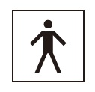
 |  | 1 | a、b、c
 |  | 2 | a、b、e | 正解
 |  | 3 | a、d、e
 |  | 4 | b、c、d
 |  | 5 | c、d、e
臨床工学技士 | 2016 | 医用機器安全管理学 | 医用機器の安全管理 | 2016_ce_16_am041
 |  | 保守点検に含まれないのはどれか。
 |  | 1 | 体外式除細動器の外装の清掃
 |  | 2 | 人工呼吸器のバクテリアフィルタの交換
 |  | 3 | 人工透析装置の劣化した医用3Pプラグの交換 | 正解
 |  | 4 | 輸液ポンプの送液流量精度の測定
 |  | 5 | 心電計の記録器の校正
臨床工学技士 | 2016 | 医用機器安全管理学 | 医用機器の安全管理 | 2016_ce_16_am042
 |  | JIS T 7101：2014で規定されている図の医療ガス配管端末器（ピン方式）の識別色はどれか。
 |  | 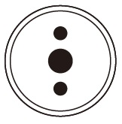
 |  | 1 | 緑 | 正解
 |  | 2 | 黄
 |  | 3 | 黒
 |  | 4 | だいだい
 |  | 5 | マゼンダ
臨床工学技士 | 2016 | 医用機器安全管理学 | 医用機器の安全管理 | 2016_ce_16_am043
 |  | 図のように使用と修理を繰り返しているME機器のアベイラビリティはどれか。

 |  | 1 | 0.2
 |  | 2 | 0.4
 |  | 3 | 0.68
 |  | 4 | 0.8 | 正解
 |  | 5 | 0.84
臨床工学技士 | 2016 | 医用機器安全管理学 | 医用機器の安全管理 | 2016_ce_16_am044
 |  | 正しいのはどれか。 a．2.4GHzの電磁波は非電離放射線である。 b．携帯電話で使用される周波数は約500kHzである。 c．小電力医用テレメータは出力が規定値以内であれば任意の周波数を用いてよい。 d．心電計に電磁障害が起きると患者測定電流が増加する。 e．電気メス使用時は心臓ペースメーカを固定レートにする。
 |  | 1 | a、b
 |  | 2 | a、e | 正解
 |  | 3 | b、c
 |  | 4 | c、d
 |  | 5 | d、e
臨床工学技士 | 2016 | 医用電気電子工学 | 電気工学 | 2016_ce_16_am045
 |  | 図のような一様電界E=5.0×10 3V/m中の点Aに+1Cの電荷がある。 この電荷を点A→点B→点Cの経路で移動させたときの仕事［J］はどれか。
 |  | 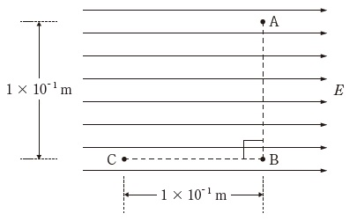
 |  | 1 | -1000
 |  | 2 | -500
 |  | 3 | 0
 |  | 4 | 500 | 正解
 |  | 5 | 1000
臨床工学技士 | 2016 | 医用電気電子工学 | 電気工学 | 2016_ce_16_am046
 |  | 10Hのインダクタンスをもつコイルに1Aの電流が流れているとき、磁界内に蓄えられているエネルギー［J］はどれか。
 |  | 1 | 1
 |  | 2 | 2
 |  | 3 | 5 | 正解
 |  | 4 | 10
 |  | 5 | 50
臨床工学技士 | 2016 | 医用電気電子工学 | 電気工学 | 2016_ce_16_am047
 |  | 使用電力が時間軸によって図のように変化したとき、1日の使用電力量［kWh］はどれか。
 |  | 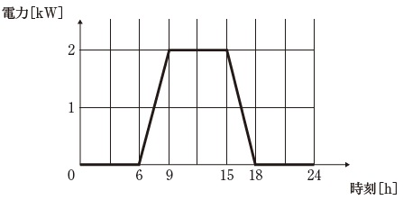
 |  | 1 | 2
 |  | 2 | 6
 |  | 3 | 12
 |  | 4 | 18 | 正解
 |  | 5 | 24
臨床工学技士 | 2016 | 医用電気電子工学 | 電気工学 | 2016_ce_16_am048
 |  | 図の回路でab間の電圧［V］はどれか。 ただし、抵抗Rはすべて同じ値とする。
 |  | 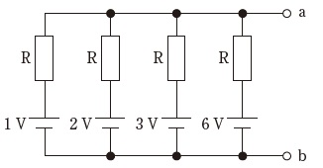
 |  | 1 | 1
 |  | 2 | 2
 |  | 3 | 3 | 正解
 |  | 4 | 6
 |  | 5 | 12
臨床工学技士 | 2016 | 医用電気電子工学 | 電気工学 | 2016_ce_16_am049
 |  | 図の回路でコンデンサが1000Vで充電された状態でスイッチを閉じる。スイッチを閉じてから1秒後の電流値［mA］に最も近いのはどれか。 ただし、自然対数の底eは2.7とする。
 |  | 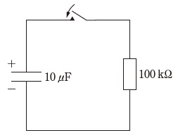
 |  | 1 | 10
 |  | 2 | 6.3
 |  | 3 | 5
 |  | 4 | 3.7 | 正解
 |  | 5 | 1
臨床工学技士 | 2016 | 医用電気電子工学 | 電気工学 | 2016_ce_16_am050
 |  | 正弦波交流i1=141sin（100πt+π/3）［A］、i2=282sin（100πt-π/6）［A］において、i1とi2の位相差［rad］について正しいのはどれか。
 |  | 1 | i<sub>1</sub>がi<sub>2</sub>よりπ/6進んでいる。
 |  | 2 | i<sub>1</sub>がi<sub>2</sub>よりπ/2進んでいる。 | 正解
 |  | 3 | i<sub>1</sub>がi<sub>2</sub>より2π/3遅れている。
 |  | 4 | i<sub>1</sub>がi<sub>2</sub>よりπ/6遅れている。
 |  | 5 | i<sub>1</sub>がi<sub>2</sub>よりπ/2遅れている。
臨床工学技士 | 2016 | 医用電気電子工学 | 電子工学 | 2016_ce_16_am051
 |  | 正しいのはどれか。 a．理想ダイオードの順方向抵抗は無限大である。 b．バイポーラトランジスタは電圧制御素子である。 c．ピエゾ効果が大きい半導体は磁気センサに利用される。 d．FETのn形チャネルの多数キャリアは電子である。 e．CMOS回路はバイポーラトランジスタ回路よりも消費電力が少ない。
 |  | 1 | a、b
 |  | 2 | a、e
 |  | 3 | b、c
 |  | 4 | c、d
 |  | 5 | d、e | 正解
臨床工学技士 | 2016 | 医用電気電子工学 | 電子工学 | 2016_ce_16_am052
 |  | 図1の回路に図2に示す電圧Eを入力したとき、ダイオードD1に電流が流れる区間はどれか。 ただし、ダイオードは理想ダイオードとする。
 |  | 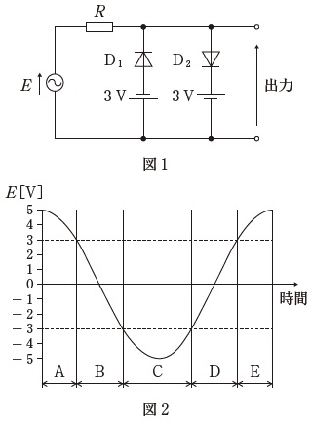
 |  | 1 | A
 |  | 2 | B
 |  | 3 | C | 正解
 |  | 4 | D
 |  | 5 | E
臨床工学技士 | 2016 | 医用電気電子工学 | 電子工学 | 2016_ce_16_am053
 |  | 出力電圧Voにおいてリプル率の最も小さい回路はどれか。
 |  | 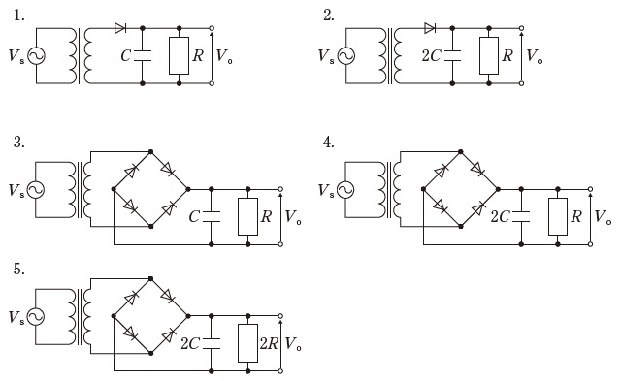
 |  | 1 | 1
 |  | 2 | 2
 |  | 3 | 3
 |  | 4 | 4
 |  | 5 | 5 | 正解
臨床工学技士 | 2016 | 医用電気電子工学 | 電子工学 | 2016_ce_16_am054
 |  | 図の回路について、正しいのはどれか。 ただし、Aは理想演算増幅器とする。 a．反転増幅回路である。 b．入力抵抗はRsである。 c．二つの抵抗に流れる電流は等しい。 d．VsはViに等しい。 e．Rsを無限大にすると│Vi│=│Vo│になる。
 |  | 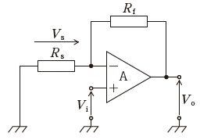
 |  | 1 | a、b、c
 |  | 2 | a、b、e
 |  | 3 | a、d、e
 |  | 4 | b、c、d
 |  | 5 | c、d、e | 正解
臨床工学技士 | 2016 | 医用電気電子工学 | 電子工学 | 2016_ce_16_am055
 |  | 同相除去比（CMRR）が80dBの差動増幅器の入力に、振幅1mVの逆相信号を入力したところ、出力において逆相信号の振幅は1Vに増幅された。このとき、この増幅器の同相信号に対する利得［dB］はどれか。
 |  | 1 | -40
 |  | 2 | -20 | 正解
 |  | 3 | 0
 |  | 4 | 20
 |  | 5 | 40
臨床工学技士 | 2016 | 医用電気電子工学 | 電子工学 | 2016_ce_16_am056
 |  | 図の変調方式はどれか。
 |  | 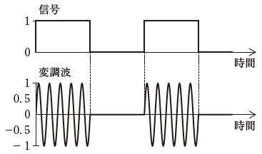
 |  | 1 | ASK | 正解
 |  | 2 | FSK
 |  | 3 | PSK
 |  | 4 | PWM
 |  | 5 | PPM
臨床工学技士 | 2016 | 医用電気電子工学 | システム工学 | 2016_ce_16_am057
 |  | 図のブロック線図の伝達関数（Y/X）はどれか。
 |  | 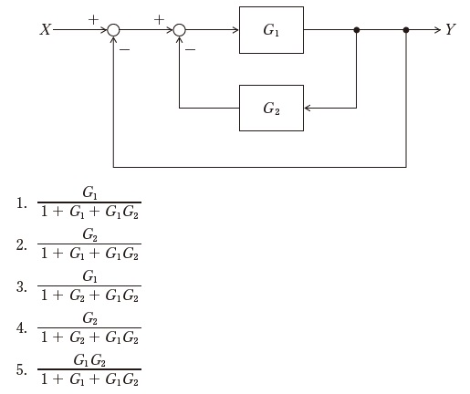
 |  | 1 | 1 | 正解
 |  | 2 | 2
 |  | 3 | 3
 |  | 4 | 4
 |  | 5 | 5
臨床工学技士 | 2016 | 医用電気電子工学 | 情報処理工学 | 2016_ce_16_am058
 |  | コンピュータの補助記憶装置について誤っているのはどれか。
 |  | 1 | USBメモリはフラッシュメモリである。
 |  | 2 | 1層あたりの容量は、BD（Blu-ray Disk）はDVDの5倍以上である。
 |  | 3 | RAIDはデータ圧縮技術を基本としている。 | 正解
 |  | 4 | NASはネットワークに直接接続して使用する。
 |  | 5 | 磁気テープは大量データの長期保存に使われる。
臨床工学技士 | 2016 | 医用電気電子工学 | 情報処理工学 | 2016_ce_16_am059
 |  | 図のフローチャートで1から10までの自然数の和sを求める。①、②、③のそれぞれに入る式の正しい組合せはどれか。
 |  | 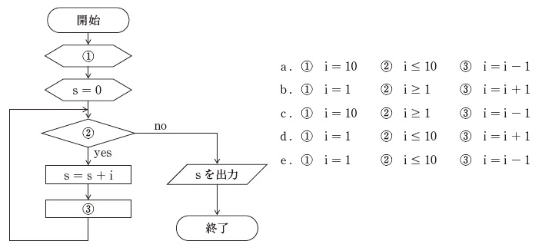
 |  | 1 | a、b
 |  | 2 | a、e
 |  | 3 | b、c
 |  | 4 | c、d | 正解
 |  | 5 | d、e
臨床工学技士 | 2016 | 医用電気電子工学 | 情報処理工学 | 2016_ce_16_am060
 |  | インターネットからの不正アクセスを防ぐため、インターネットとローカルネットワーク間に設置する仕組みはどれか。
 |  | 1 | スイッチングハブ
 |  | 2 | リピータ
 |  | 3 | ウィルスチェッカ
 |  | 4 | ファイアウォール | 正解
 |  | 5 | 電子認証システム
臨床工学技士 | 2016 | 医用電気電子工学 | 情報処理工学 | 2016_ce_16_am061
 |  | 16進数B8と9Cの和を16進数で表したのはどれか。
 |  | 1 | DC
 |  | 2 | 144
 |  | 3 | 154 | 正解
 |  | 4 | 22F
 |  | 5 | 340
臨床工学技士 | 2016 | 医用電気電子工学 | 情報処理工学 | 2016_ce_16_am062
 |  | 画素数が800×1000のモノクロ画像を128段階の濃度で表示するために必要な最小データ量［Mbyte］に最も近いのはどれか。
 |  | 1 | 0.7 | 正解
 |  | 2 | 1.2
 |  | 3 | 2.1
 |  | 4 | 2.4
 |  | 5 | 12.8
臨床工学技士 | 2016 | 生体機能代行装置学 | 呼吸療法装置 | 2016_ce_16_am063（不備問題採点除外）
 |  | 吸着型酸素濃縮器の酸素濃縮回路の構成要素でないのはどれか。
 |  | 1 | 吸着筒 | 正解
 |  | 2 | 冷却装置 | 正解
 |  | 3 | 防塵フィルタ | 正解
 |  | 4 | 真空ポンプ | 正解
 |  | 5 | サージタンク | 正解
臨床工学技士 | 2016 | 生体機能代行装置学 | 呼吸療法装置 | 2016_ce_16_am064
 |  | 加温加湿器と比較して、人工鼻で起こりやすい有害事象はどれか。
 |  | 1 | うつ熱
 |  | 2 | 死腔増加 | 正解
 |  | 3 | 過剰加湿
 |  | 4 | 換気中断
 |  | 5 | 回路誤接続
臨床工学技士 | 2016 | 生体機能代行装置学 | 呼吸療法装置 | 2016_ce_16_am065
 |  | 高気圧酸素治療で2気圧に加圧した場合の装置内の分圧について、正しいのはどれか。 a．空気加圧の第1種治療装置では、酸素分圧は520mmHg b．酸素加圧の第1種治療装置では、酸素分圧は1,520mmHg c．空気加圧の第2種治療装置では、酸素分圧は319mmHg d．酸素加圧の第1種治療装置では、窒素分圧は0mmHg e．空気加圧の第2種治療装置では、窒素分圧は912mmHg
 |  | 1 | a、b、c
 |  | 2 | a、b、e
 |  | 3 | a、d、e
 |  | 4 | b、c、d | 正解
 |  | 5 | c、d、e
臨床工学技士 | 2016 | 生体機能代行装置学 | 呼吸療法装置 | 2016_ce_16_am066
 |  | 人工呼吸中に図のような波形が観察されるとき、肺胸郭静的コンプライアンス値［mL/cmH2O］はどれか。
 |  | 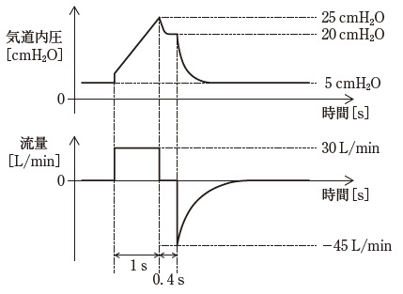
 |  | 1 | 12
 |  | 2 | 20
 |  | 3 | 25
 |  | 4 | 33 | 正解
 |  | 5 | 100
臨床工学技士 | 2016 | 生体機能代行装置学 | 呼吸療法装置 | 2016_ce_16_am067
 |  | 図は人工呼吸器および呼吸回路の略図である。カプノメータプローブを取り付ける正しい部位は図のA～Eのどれか。
 |  | 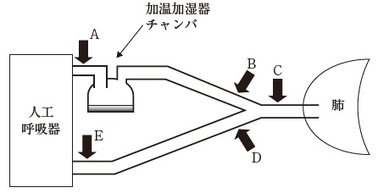
 |  | 1 | A
 |  | 2 | B
 |  | 3 | C | 正解
 |  | 4 | D
 |  | 5 | E
臨床工学技士 | 2016 | 生体機能代行装置学 | 体外循環装置 | 2016_ce_16_am068
 |  | 膜型人工肺について正しいのはどれか。
 |  | 1 | 均質膜では血液は酸素ガスと直接接触することはない。 | 正解
 |  | 2 | 気泡型人工肺よりもタンパク変性が生じやすい。
 |  | 3 | 均質膜は多数の微細な孔の開いている構造からなる。
 |  | 4 | 膜の形態はフィルム型とシート型とに大別される。
 |  | 5 | 均質膜では長時間使用すると血漿漏出が起こる。
臨床工学技士 | 2016 | 生体機能代行装置学 | 体外循環装置 | 2016_ce_16_am069
 |  | IABPについて正しいのはどれか。 a．拡張期に下行大動脈でバルーンを拡張させる。 b．冠動脈血流量を増加させる。 c．左室の後負荷を軽減する。 d．大動脈弁狭窄症には禁忌である。 e．収縮期血圧を上昇させる。
 |  | 1 | a、b、c | 正解
 |  | 2 | a、b、e
 |  | 3 | a、d、e
 |  | 4 | b、c、d
 |  | 5 | c、d、e
臨床工学技士 | 2016 | 生体機能代行装置学 | 体外循環装置 | 2016_ce_16_am070
 |  | 低体温体外循環の影響で正しいのはどれか。 a．末梢血管抵抗低下 b．酸素消費量低下 c．カテコラミン活性低下 d．血液凝固能亢進 e．血液粘稠度低下
 |  | 1 | a、b
 |  | 2 | a、e
 |  | 3 | b、c | 正解
 |  | 4 | c、d
 |  | 5 | d、e
臨床工学技士 | 2016 | 生体機能代行装置学 | 体外循環装置 | 2016_ce_16_am071
 |  | ヘモグロビン酸素解離曲線で誤っているのはどれか。
 |  | 1 | 低体温では解離曲線は左方偏位する。
 |  | 2 | 高体温では同じ酸素分圧でも酸素飽和度が低下する。
 |  | 3 | 2,3-DPGの増加は解離曲線を右方偏位させる。
 |  | 4 | 二酸化炭素分圧が増加すると解離曲線は左方偏位する。 | 正解
 |  | 5 | アシドーシスでは解離曲線は右方偏位する。
臨床工学技士 | 2016 | 生体機能代行装置学 | 体外循環装置 | 2016_ce_16_am072
 |  | 呼吸補助ができるのはどれか。 a．IABP b．左心バイパス c．PCPS d．ECMO e．補助人工心臓
 |  | 1 | a、b
 |  | 2 | a、e
 |  | 3 | b、c
 |  | 4 | c、d | 正解
 |  | 5 | d、e
臨床工学技士 | 2016 | 生体機能代行装置学 | 体外循環装置 | 2016_ce_16_am073
 |  | PCPS施工時に左手の酸素飽和度が低下した。 原因として考えられないのはどれか。
 |  | 1 | 脱血不良による流量減少
 |  | 2 | ACTが400秒以上 | 正解
 |  | 3 | 生体肺の機能不全
 |  | 4 | 吹送酸素濃度の低下
 |  | 5 | 人工肺の血漿漏出
臨床工学技士 | 2016 | 生体機能代行装置学 | 血液浄化療法装置 | 2016_ce_16_am074
 |  | 血液透析によって体内に補給されるのはどれか。
 |  | 1 | 尿 素
 |  | 2 | カリウム
 |  | 3 | ビタミンD
 |  | 4 | 重炭素 | 正解
 |  | 5 | レニン
臨床工学技士 | 2016 | 生体機能代行装置学 | 血液浄化療法装置 | 2016_ce_16_am075
 |  | 前希釈血液透析濾過（HDF）の特徴で正しいのはどれか。 a．後希釈HDFに比べて大量液置換が可能である。 b．後希釈HDFに比べてアルブミン喪失量が多い。 c．後希釈HDFに比べてフィルタ出口部での血液濃縮が起きやすい。 d．血液透析に比べて大分子溶質の除去に劣る。 e．同じ血液量の血液透析に比べて小分子溶質の除去に劣る。
 |  | 1 | a、b
 |  | 2 | a、e | 正解
 |  | 3 | b、c
 |  | 4 | c、d
 |  | 5 | d、e
臨床工学技士 | 2016 | 生体機能代行装置学 | 血液浄化療法装置 | 2016_ce_16_am076
 |  | 親水化剤としてポリビニルピロリドン（PVP）を使用した透析膜はどれか。 a．エチレンビニルアルコール共重合体（EVAL） b．ポリエステル系ポリマーアロイ（PEPA） c．ポリエーテルスルフォン（PES） d．ポリスルフォン（PS） e．ポリメチルメタクリレート（PMMA）
 |  | 1 | a、b、c
 |  | 2 | a、b、e
 |  | 3 | a、d、e
 |  | 4 | b、c、d | 正解
 |  | 5 | c、d、e
臨床工学技士 | 2016 | 生体機能代行装置学 | 血液浄化療法装置 | 2016_ce_16_am077
 |  | 透析監視項目の異常とその原因との組合せで誤っているのはどれか。
 |  | 1 | 漏 血 -- 透析装置ヒータの故障 | 正解
 |  | 2 | 空気誤入 -- 補液ラインの閉鎖忘れ
 |  | 3 | 血液側回路内圧上昇 -- 血液凝固
 |  | 4 | 血液側回路内圧低下 -- 脱血不良
 |  | 5 | 透析液濃度異常 -- 電気伝導度計の故障
臨床工学技士 | 2016 | 生体機能代行装置学 | 血液浄化療法装置 | 2016_ce_16_am078
 |  | 作用発現にアンチトロンビンⅢの存在を必要とする抗凝固薬はどれか。 a．非分画ヘパリン b．低分子量ヘパリン c．メシル酸ナファモスタット d．アルガトロバン e．クエン酸ナトリウム
 |  | 1 | a、b | 正解
 |  | 2 | a、e
 |  | 3 | b、c
 |  | 4 | c、d
 |  | 5 | d、e
臨床工学技士 | 2016 | 生体機能代行装置学 | 血液浄化療法装置 | 2016_ce_16_am079
 |  | 持続的血液濾過（CHF）もしくは持続的血液透析濾過（CHDF）の適応とならないのはどれか。
 |  | 1 | 急性腎障害
 |  | 2 | うっ血性心不全
 |  | 3 | 重症急性膵炎
 |  | 4 | ギラン・バレー症候群 | 正解
 |  | 5 | 敗血症
臨床工学技士 | 2016 | 医用機械工学 | 医用機械工学 | 2016_ce_16_am080
 |  | 図のように0.5kgの輸液ボトルAが点滴スタンドにつり下げられている。これにさらに1kgの輸液ボトルBをつり下げるとX点で支持する力のモーメントは、もとの何倍になるか。 ただし、点滴スタンドの棒の重さは無視する。
 |  | 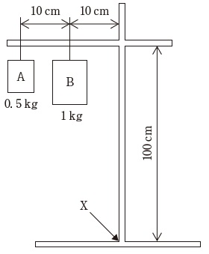
 |  | 1 | 1
 |  | 2 | 1.8
 |  | 3 | 2 | 正解
 |  | 4 | 2.8
 |  | 5 | 3
臨床工学技士 | 2016 | 医用機械工学 | 医用機械工学 | 2016_ce_16_am081
 |  | 断面積4mm2、長さ2m、ヤング率100GPaの銅線の下端に質量100kgの物体をぶら下げた。 銅線のおよその伸び［mm］はどれか。
 |  | 1 | 0.2
 |  | 2 | 0.5
 |  | 3 | 2
 |  | 4 | 5 | 正解
 |  | 5 | 20
臨床工学技士 | 2016 | 医用機械工学 | 医用機械工学 | 2016_ce_16_am082
 |  | 100mmHgの圧力が1.00cm2の面に加えられたとき、この面に加わるおよその荷重［N］はどれか。
 |  | 1 | 1.33 | 正解
 |  | 2 | 2.72
 |  | 3 | 7.6
 |  | 4 | 13.6
 |  | 5 | 133
臨床工学技士 | 2016 | 医用機械工学 | 医用機械工学 | 2016_ce_16_am083
 |  | 誤っているのはどれか。 a．血管壁中のエラスチンの割合が増加すると脈波伝搬速度が速くなる。 b．安静立位状態では平均動脈圧は測定部位に関わらず同じである。 c．ヘマトクリット値が上昇すると血液の粘性が増加する。 d．血管内径が小さくなると血管抵抗は上昇する。 e．末梢血管抵抗が同じであれば心拍出量が増加すると平均血圧は上昇する。
 |  | 1 | a、b | 正解
 |  | 2 | a、e
 |  | 3 | b、c
 |  | 4 | c、d
 |  | 5 | d、e
臨床工学技士 | 2016 | 医用機械工学 | 医用機械工学 | 2016_ce_16_am084
 |  | 図に示す音波の空気中（25℃）におけるおよその波長［cm］はどれか。
 |  | 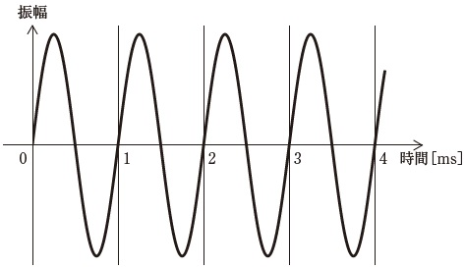
 |  | 1 | 8.5
 |  | 2 | 17
 |  | 3 | 34 | 正解
 |  | 4 | 68
 |  | 5 | 140
臨床工学技士 | 2016 | 生体物性材料工学 | 生体物性 | 2016_ce_16_am085
 |  | 生体組織の電気特性で正しい組合せはどれか。 a．α分散 -- 数十kHz b．β分散 -- 電解質イオン c．β分散 -- 数MHz d．γ分散 -- 水分子 e．γ分散 -- 数十MHz
 |  | 1 | a、b
 |  | 2 | a、e
 |  | 3 | b、c
 |  | 4 | c、d | 正解
 |  | 5 | d、e
臨床工学技士 | 2016 | 生体物性材料工学 | 生体物性 | 2016_ce_16_am086
 |  | 正しいのはどれか。
 |  | 1 | 筋組織は骨よりもヤング率が大きい。
 |  | 2 | 筋組織のヤング率は直交方向よりも走行方向の方が大きい。
 |  | 3 | 生体軟組織のポアソン比はおよそ0.5である。 | 正解
 |  | 4 | 生体軟組織の体積弾性率はヤング率よりも小さい。
 |  | 5 | 動脈血管の円周方向の最大変形は10%程度である。
臨床工学技士 | 2016 | 生体物性材料工学 | 生体物性 | 2016_ce_16_am087
 |  | 生体組織の熱に対する性質で誤っているのはどれか。
 |  | 1 | 免疫に関係する細胞は体温が下がると機能が低下する。
 |  | 2 | 組織の温度が43℃を超えると細胞生存率が低下する。
 |  | 3 | 温溶血現象は60℃を超えた付近で現れる。
 |  | 4 | がん組織は正常組織に比べて温度感受性が高い。
 |  | 5 | 熱による組織の凝固は水分の沸騰に伴う細胞質の飛散で生じる。 | 正解
臨床工学技士 | 2016 | 生体物性材料工学 | 生体物性 | 2016_ce_16_am088
 |  | 生体内における物質の移動に関わる現象で誤っている組合せはどれか。
 |  | 1 | 腎糸球体での物質移動 -- 拡 散 | 正解
 |  | 2 | 腎における水分の再吸収 -- 浸 透
 |  | 3 | 毛細血管壁から血管外への水分移動 -- 濾 過
 |  | 4 | 興奮性膜の脱分極 -- イオン流
 |  | 5 | 細胞内から細胞外へのNa<sup>+</sup>の移動 -- 能動輸送
臨床工学技士 | 2016 | 生体物性材料工学 | 医用材料 | 2016_ce_16_am089
 |  | 生物学的安全試験で誤っているのはどれか。
 |  | 1 | 表面接触機器 -- 細胞毒性試験
 |  | 2 | 表面接触機器 -- 血液適合性試験 | 正解
 |  | 3 | 体内と体外を連結する機器 -- 感作性試験
 |  | 4 | 体内植込み機器 -- 刺激性試験
 |  | 5 | 体内植込み機器 -- 細胞毒性試験
臨床工学技士 | 2016 | 生体物性材料工学 | 医用材料 | 2016_ce_16_am090
 |  | ポリ塩化ビニルが使われていないのはどれか。 a．血液回路 b．カテーテル c．注射筒 d．コンタクトレンズ e．輸液チューブ
 |  | 1 | a、b
 |  | 2 | a、e
 |  | 3 | b、c
 |  | 4 | c、d | 正解
 |  | 5 | d、e

